Додаток 2
Додаток 2. Технічні характеристики техніки

Радіостанція MOTOROLA TLKR T80

Радіостанція MOTOROLA TLKR T80 (в комплекті 2 рації)
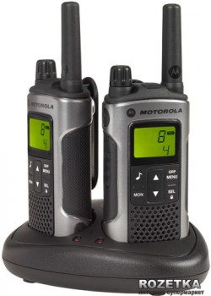
Опис функцій/характеристки
Дальність зв'язку | до 10 км
Потужність | 0.5 Вт
Крок сітки | 12.5 кГц
Призначення | Переносні безліцензійні
Розміри | 5.7 x 17.1 x 4 см
Комплект поставки | Дві рації TLKR T80
 | 2 перезаряджаємі нікель-метал-гідридні батареї
 | Зарядний прилад
 | Керівництво з експлуатації
Стандарт | PMR446
Вага | 140 г
Кількість каналів | 8
Додаткові характеристики | Захист корпуса IPx2
Колір | Grey

